报价单-酒店直采专用
先声再明会务服务报价单-酒店
项目名称：全系护髓、例例如新-科赛拉病例分享精品沙龙 |  |  | 供应商:
活动时间：3月18日上午半天 |  |  | 联络人:
活动地点：成都 |  |  | 手机:
拟参加人数：16+10 |  |  | 邮箱:
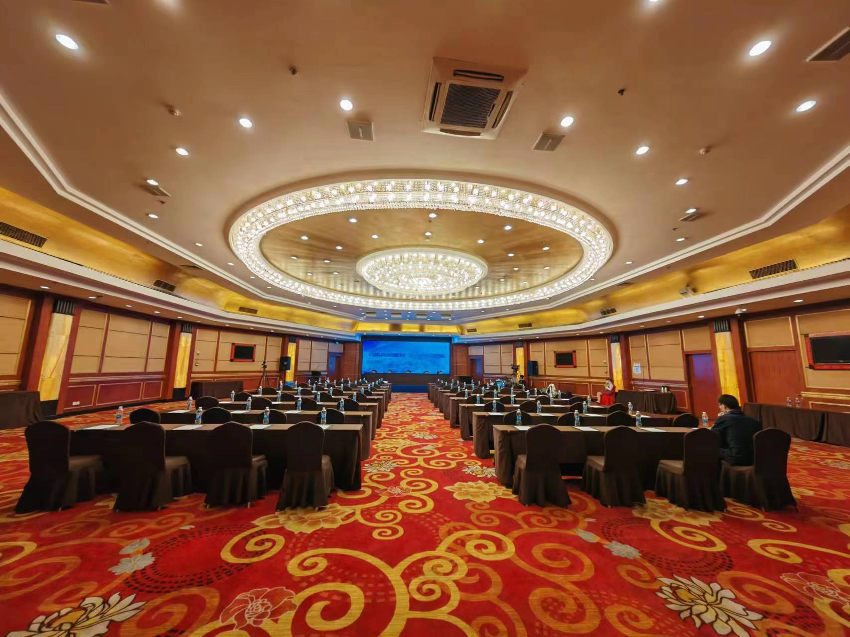
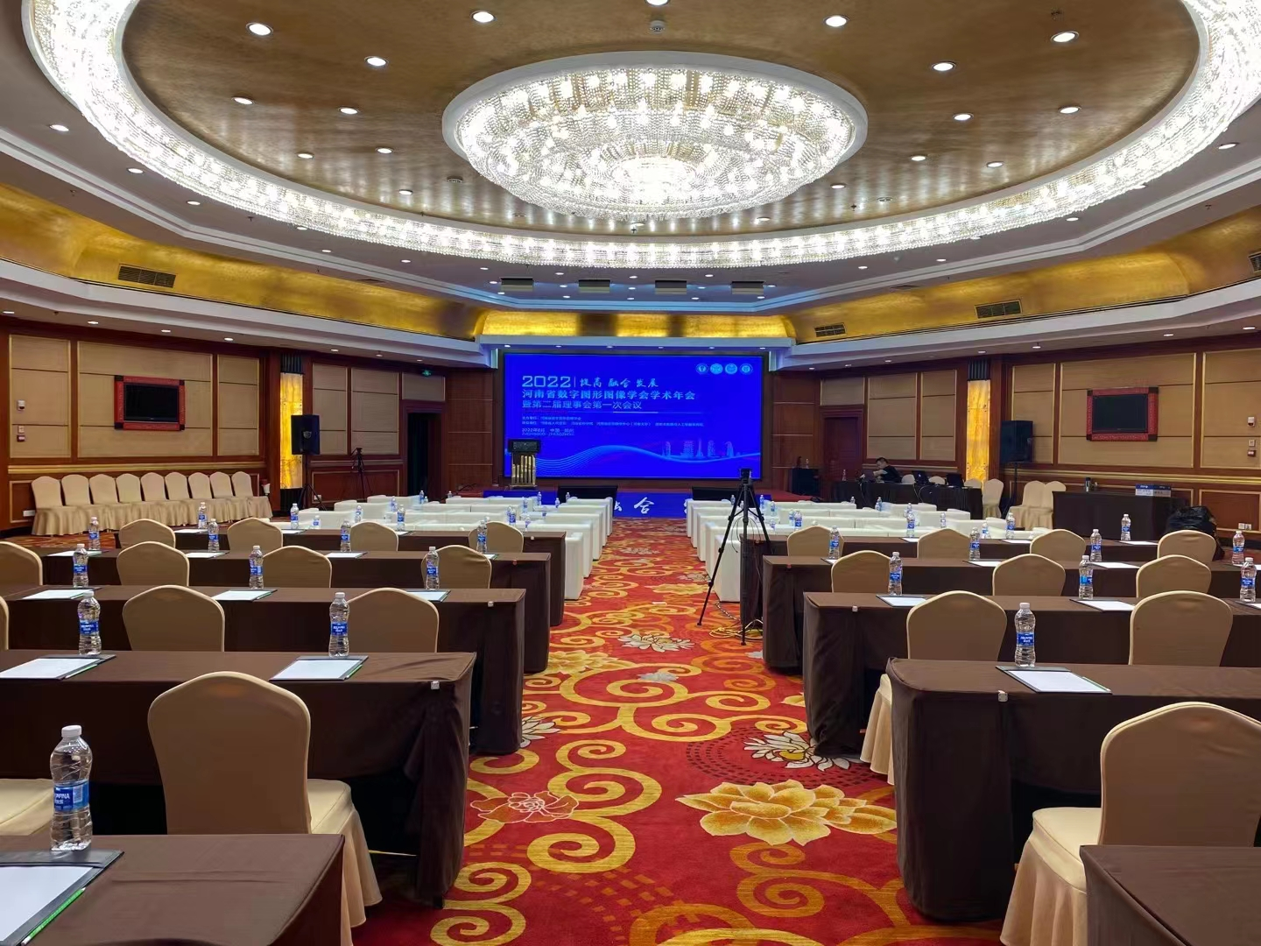
服务内容 |  | 服务描述 | 单价 | 数量1： 比如房间数量 | 数量2： 比如天数 | 小计
A. 1主要费用-酒店
填写酒店名称 | 住宿标间（含双早具体房型：高级双床房） | 10.29入住，10.30撤离，35个标间 |  | 35 | 1 | 0
 | 住宿单间（含早具体房型：高级大床房 ） | 10.29入住，10.30撤离，15个单间 |  | 15 | 1 | 0
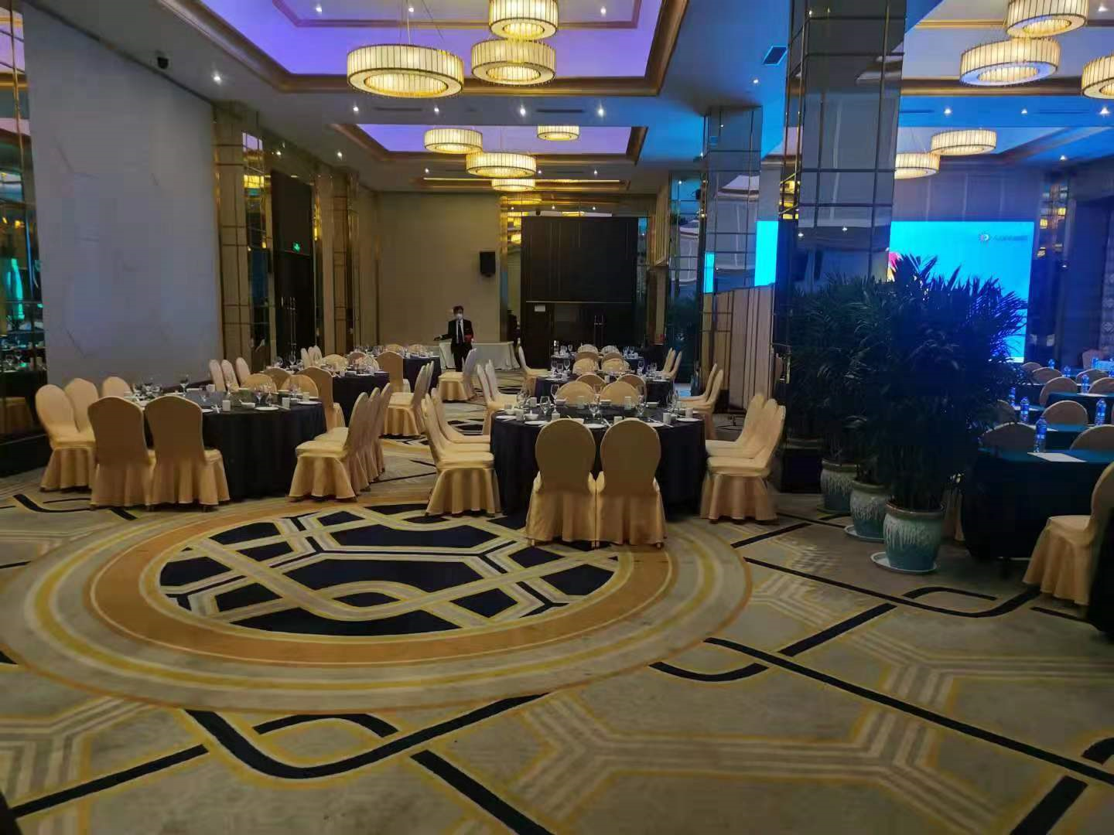
 | 会议室（楼层：一楼 名称：八方厅 会场长25米*宽19米*高4.5米， LED长6米高3米) | 10.29号下午120人（外部客户100+内部同事20） ，课桌式，需要LED，可提前彩排； |  | 1 | 1 | 0 | 会场照片
 | 10.29号下午茶歇 |  |  | 70 | 1 | 0
 | 10.29号中午自助餐 |  |  | 50 | 1 | 0
 | 10.29晚上桌餐 |  |  | 10 | 1 | 0 | 桌餐包厢照片
 |  |  |  |  |  | 0
直采费用总计 |  |  |  |  |  | 0
* 以最终实际发生费用结算

